Feuil1
Entreprise | Images | modèle | Référence | Caractéristiques | Prix (HT)
Siemens | 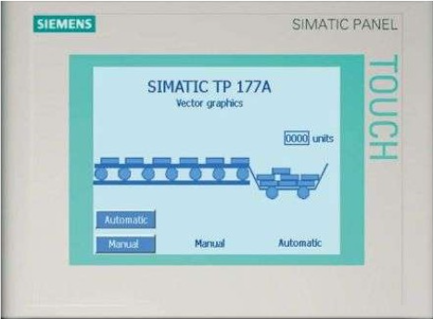 | TP 177A | 6AV6642-0AA11-0AX1 | processeur : MRA Flash / RAM : 512 kbyte Diagonales : 5,7 pouces résolution : 320 x 240px Dimensions (L x H x P) : 212 x 156 x 44 mm Couleurs : 2 Type d'affichage : LCD Poids : 0,75 kg Protection : IP65 (face avant) / IP20 (panneau arriere) | 850
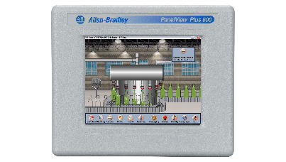 Rockwell Automation |  | 2711PC PanelView Plus 6 Compact Terminals | 2711PC-T6C20D8 | processeur : de 350 MHz à 1 GHz RAM: 256 MB Diagonales : 5,7 pouces résolution : 320 x 240px Dimensions (L x H x P) : 185 x 152 x 68mm Couleurs : N/A Type d'affichage : TFT Poids : 594 Protection : IP66 (face avant) | 2600
Schneider Electric | 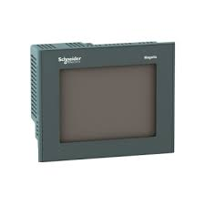 | Magelis, 5.7 TFT Color Controller Panel source | XBTGC2330T | Processeur : CPU RISC, 131 MHz Diagonales : 5,7 pouces résolution : 320 x 240 px QVGA Dimensions (L x H x P) : 167,4 x 135 x 77,6 mm Couleurs : 65 000 Type d'affichage : LCD, TFT Poids : 1000 g Protection : IP65 (face avant) / IP20 (panneau arriere) | 1466
Mitsubishi Electric | 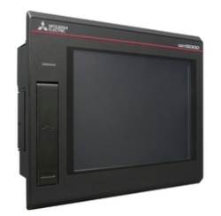 | GT2705-VTBD | 288037 | Processeur 32 bits intégré de type SH2A-FPU Flash ROM : 1 Mo RAM : 64 Mo Port : USB x 3, Eth x 1, RS-232 x 1, RS-422/485 x 1 Diagonales : 5,7 pouces résolution : 640 x 480 px Dimensions (L x H x P) : 144 x 144 x 53,5 mm couleurs : 65536 Type d'affichage : TFT Poids : environ 450g Protection : IP67F | 1410
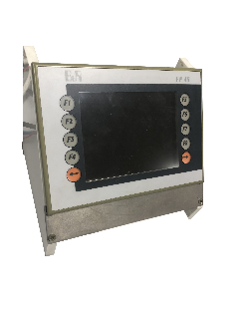 B&R |  | PP 45 | 4PP045.0571-062 | Processeur : ELaN SC520 | 100 MHz DRAM : 64MB SRaM : 32 KB Port : USB x 2, Eth x 1, X2X Link Master x 1 Diagonale : 5,7 Pouces résolutions : 320 x 240 px (QVGA) Dimensions (L x H x P): 203 x 145 x 55 mm Couleurs : 256 Type d'affichage : LCD Poids :environ 500 g Protection : IP65 (face avant) / IP20 (panneau arriere) | 400

